Лист 1
Прайс-лист
МИР ПРЯЖИ

В валюте: руб. (курс 1).
Цены указаны на 07.08.2020

№ | Номенклатура/ Характеристика номенклатуры | Описание | Изображение | Артикул | Цена | Ед. | Остаток | Ссылка на сайт
 | Б-010 Бабочка 1, 30х30 см | Набор для вышивания бисером Дизайн-студия "ББ" - Бабочка 1, 30х30 см | 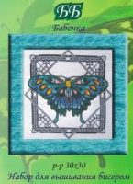 | Б-010 | 306.00 |  |  | Изображение
 | Б-010 Бабочка 1, 30х30 см |  |  |  | 306.00 | шт | 6 | Изображение
 | Б-011 Бабочка 2, 30х30 см | Набор для вышивания бисером Дизайн-студия "ББ" - Бабочка 2, 30х30 см | 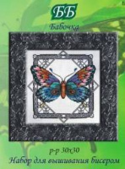 | Б-011 | 315.00 |  |  | Изображение
 | Б-011 Бабочка 2, 30х30 см |  |  |  | 315.00 | шт | 7 | Изображение
 | Б-012 Бабочка 3, 30х30 см | Набор для вышивания бисером Дизайн-студия "ББ" - Бабочка 3, 30х30 см | 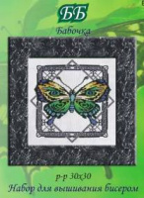 | Б-012_ББ | 306.00 |  |  | Изображение
 | Б-012 Бабочка 3, 30х30 см |  |  |  | 306.00 | шт | 9 | Изображение
 | БЦ-010 Солнечный поцелуй, 30х38 см | Набор для вышивания бисером Дизайн-студия "ББ" - Солнечный поцелуй, 30х38 см | 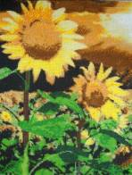 | БЦ-010 | 834.00 |  |  | Изображение
 | БЦ-010 Солнечный поцелуй, 30х38 см |  |  |  | 834.00 | шт | 1 | Изображение
 | БЦ-011 Розы, 41х51 см | Набор для вышивания бисером Дизайн-студия "ББ" - Розы, 41х51 см | 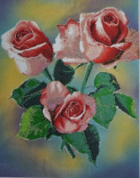 | БЦ-011 | 900.00 |  |  | Изображение
 | БЦ-011 Розы, 41х51 см |  |  |  | 900.00 | шт | 1 | Изображение
 | ВГ-013 Весна, 40х50 см | Набор для вышивания бисером Дизайн-студия "ББ" - Весна, 40х50 см | 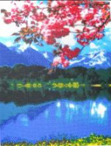 | ВГ-013 | 1215.00 |  |  | Изображение
 | ВГ-013 Весна, 40х50 см |  |  |  | 1215.00 | шт | 6 | Изображение
 | ДП-010 Лисички, 35х30 см | Набор для вышивания бисером Дизайн-студия "ББ" - Лисички, 35х30 см | 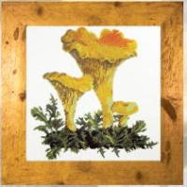 | ДП-010 | 317.00 |  |  | Изображение
 | ДП-010 Лисички, 35х30 см |  |  |  | 317.00 | шт | 9 | Изображение
 | ДП-011 Мухомор, 30х35 см | Набор для вышивания бисером Дизайн-студия "ББ" - Мухомор, 30х35 см | 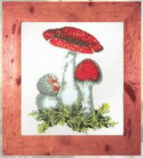 | ДП-011 | 329.00 |  |  | Изображение
 | ДП-011 Мухомор, 30х35 см |  |  |  | 329.00 | шт | 3 | Изображение
 | Ф-013 Груша, 22х22 см | Набор для вышивания бисером Дизайн-студия "ББ" - Груша, 22х22 см | 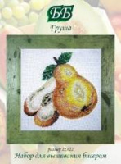 | Ф-013 | 275.00 |  |  | Изображение
 | Ф-013 Груша, 22х22 см |  |  |  | 275.00 | шт | 1 | Изображение
 | Ц-012 Ирис, 25х25 см | Набор для вышивания бисером Дизайн-студия "ББ" - Ирис, 25х25 см | 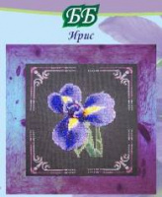 | Ц-012 | 290.00 |  |  | Изображение
 | Ц-012 Ирис, 25х25 см |  |  |  | 290.00 | шт | 2 | Изображение
 | Ц-013 Мак, 25х25 см | Набор для вышивания бисером Дизайн-студия "ББ" - Мак, 25х25 см | 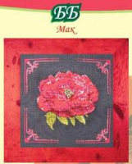 | Ц-013 | 310.00 |  |  | Изображение
 | Ц-013 Мак, 25х25 см |  |  |  | 310.00 | шт | 3 | Изображение
 | Ц-014 Лотос, 25х25 см | Набор для вышивания бисером Дизайн-студия "ББ" - Лотос, 25х25 см | 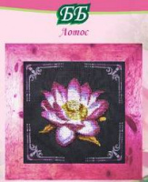 | Ц-014 | 309.00 |  |  | Изображение
 | Ц-014 Лотос, 25х25 см |  |  |  | 309.00 | шт | 1 | Изображение

